画面遷移図
画面遷移図

登録

社内情報
パンチ
月報
設定

プロジェクトの設定

情報詳細
パンチ提出
パスワードの設定

会社概要

アバウト

登録
画面定義
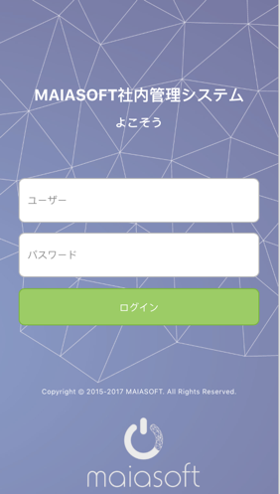

項目定義

 | 画面項目
 | No | 項目名称 |  |  |  |  |  | 分類 | 必須 | 桁数 | フォーマット |  | テーブル |  | フィールド |  | 備考
 | 1 | 画面全体 |  |  |  |  |  | バック グラウンド |  |  |  |  |  |  |  |  | backupground.jpg
 | 2 | タイトル（大） |  |  |  |  |  | テキスト |  |  | 22pt 白 |  |  |  |  |  | MAIASOFT社内管理システム
 | 3 | タイトル（小） |  |  |  |  |  | テキスト |  |  | 16pt 白 |  |  |  |  |  | よこそう
 | 4 | ユーザー名 |  |  |  |  |  | テキスト入力 | ○ | 20 | 14pt 黒 |  | Users |  | name |  | デフォルト設定：ユーザー #888888
 | 5 | パスワード |  |  |  |  |  | テキスト入力 | ○ | 20 | 14pt 黒 |  | Users |  | pwd |  | デフォルト設定：パスワード #888888 暗号化
 | 6 | ログイン |  |  |  |  |  | ボータン |  |  | 14pt 白 #9ccc65 |  |  |  |  |  | イベント処理部分に参照

イベント処理

 | ログインボータン押す時、イベント処理

 |  | 条件分岐開始
 |  |  |  | ユーザー名とパスワードが空白場合
 |  |  |  |  | 画面に、「ユーザー名とパスワードを入力してください」を提示する |  |  |  |  |  |  |  |  | ⇨Username、Passwordローカルでの保存要
 |  |  |  | 上記以外、登録検証 |  |  |  |  | SHA256 |  | 255桁
 |  |  |  |  | パスワードの値が暗号化処理し（SHA2予定）、120桁文字列を作成する
 |  |  |  |  | サーバーにパスワードの正確性を判断する（DB処理1） |  |  |  |  |  |  | ⇨WebServiceを呼び出し、ResultCode及びtokenを取得し、ResultCodeにより、必要な項目をSqlLiteに格納
 |  |  |  |  |  | 正しい場合 |  |  |  |  |  |  |  |  |  | ０：正常
 |  |  |  |  |  |  | パンチ画面に遷移する
 |  |  |  |  |  |  | 登録成功の情報、ローカルsqliteに追加する
 |  |  |  |  |  | 間違う場合
 |  |  |  |  |  |  | 画面に、「ユーザー名とパスワードを確認してください」を提示する
 |  | 条件分岐終了

Webservice
 | MAS0000010
 | input
 |  |  | user_name |  |  | ユーザ名
 |  |  | password |  |  | パスワード
 | output
 |  |  | result_code |  |  | 処理結果 |  | ０：正常 -1：異常
 |  |  | auth_id |  |  | 権限ID
 |  |  | token |  |  | トーケン

Local DB処理

 | DB処理1
 |  |  | select pwd from users where username = #username#

パンチ
画面定義
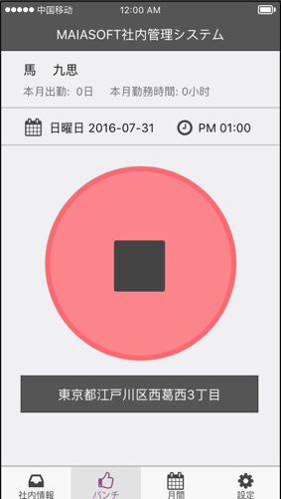
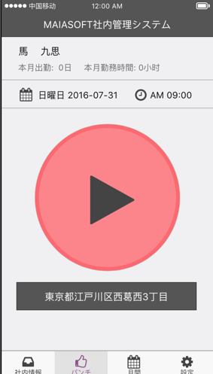

項目定義

 | パンチ部分（P１、P２）

 | 画面項目
 | No | 項目名称 |  |  |  |  |  | 分類 | 必須 | 桁数 | フォーマット | テーブル |  | フィールド | 備考
 | 1 | 画面全体 |  |  |  |  |  | バック グラウンド |  |  | bk #f0f0f2
 | 2 | 名前 |  |  |  |  |  | テキスト |  |  | 18pt 黒
 | 3 | 本月出勤 |  |  |  |  |  | テキスト |  |  | 15pt #6e6e6e
 | 4 | 本月勤務時間 |  |  |  |  |  | テキスト |  |  | 15pt #6e6e6e
 | 5 | パンチ（P１） |  |  |  |  |  | ボータン |  |  |  |  |  |  | start.jpg パンチ処理
 | 6 | パンチ（P２） |  |  |  |  |  | ボータン |  |  |  |  |  |  | stop.jpg パンチ処理
 | 7 | 地域情報 |  |  |  |  |  | テキスト |  |  | bk:#555555 18pt 白 |  |  |  | 処理３

イベント処理

 | 初始状況：
 |  | 画面表示Flagにより、画面初始状況を判断し、表示する |  |  |  |  |  |  |  |  | ⇨MAS0000020を呼び出し、画面表示フラグを取得する
 |  | Flagは１、パンチ前 ２、仕事中 ３、パンチ後精算前 4、精算後（DB処理1）
 |  | 取得したFlagは、ローカルsqliteに追加する

 | パンチ開始画面
 |  | 名前
 |  |  | ユーザー表と社員表を結合して、名前を取得する（DB処理2）
 |  | 本月出勤日
 |  |  | 勤務表から、本月出勤日数を取得する（DB処理3）
 |  | 本月勤務時間
 |  |  | 勤務表から、勤務時間数を取得する（DB処理4）
 |  | 日付
 |  |  | 今日の日付を表示する
 |  | 時間
 |  |  | 今の時間を表示する
 |  | 地域情報
 |  |  | GPSの経緯度により、今の地域情報を取得する、具体的位置情報転換して、表示する
 |  | パンチ開始ボータン押す時、イベント処理
 |  |  |  | 確認、取消ボタン表示する
 |  |  |  | 時間、地域情報をDBに追加する、ローカルsqliteに追加する（DB処理5）
 |  |  |  | 画面表示Flagは、「2」に設定する
 |  |  |  | パンチ終了画面に移動する
 | パンチ終了画面
 |  | 名前、本月出勤日、本月勤務時間、日付、時間、地域情報はパンチ開始画面に参照する
 |  | パンチ終了ボータン押す時、イベント処理
 |  |  |  | 確認、取消ボタン表示する
 |  |  |  | 時間、地域情報をDBに追加する、ローカルsqliteに追加する（DB処理6）
 |  |  |  | 画面表示Flagは、「3」に設定する
 |  |  |  | パンチ提出画面に移動する

Webservice
 | MAS0000020
 | input
 |  |  | user_name |  |  | ユーザ名
 |  |  | password |  |  | パスワード
 | output
 |  |  | result_code |  |  | 処理結果 |  | ０：正常 -1：異常
 |  |  | page_flag |  |  | 画面表示フラグ

 | MAS0000030
 | input
 |  |  | user_name |  |  | ユーザ名
 |  |  | password |  |  | パスワード
 | output
 |  |  | result_code |  |  | 処理結果 |  | ０：正常 -1：異常
 |  |  | name_jp |  |  | 日本語名
 |  |  | ・・・

 | MAS0000040
 | input
 |  |  | user_name |  |  | ユーザ名
 |  |  | password |  |  | パスワード
 | output
 |  |  | result_code |  |  | 処理結果 |  | ０：正常 -1：異常
 |  |  | total_days |  |  | 本月出勤日数
 |  |  | total_hours |  |  | 本月出勤時間数

 | MAS0000050 |  |  |  |  | パンチ開始情報submit
 | input
 |  |  | user_name |  |  | ユーザ名
 |  |  | password |  |  | パスワード
 |  |  | start_longitude |  |  |  | 出勤経度
 |  |  | start_latitude |  |  |  | 出勤緯度
 | output
 |  |  | result_code |  |  | 処理結果 |  | ０：正常 -1：異常

 | MAS0000060 |  |  |  |  | パンチ終了情報submit
 | input
 |  |  | user_name |  |  | ユーザ名
 |  |  | password |  |  | パスワード
 |  |  | end_longitude |  |  |  | 退勤経度
 |  |  | end_latitude |  |  |  | 退勤緯度
 | output
 |  |  | result_code |  |  | 処理結果 |  | ０：正常 -1：異常

DB処理

 | DB処理1 画面表示判断
 |  |  |  | if (select count(*) from attendances where date = current_date) == 0) then {flag = 1} |  |  |  |  |  |  |  |  | − パンチ前
 |  |  |  | else if (select start_time from attendances where date = current_date) is not null and |  |  |  |  |  |  |  |  | − 仕事中
 |  |  |  |  | select end_time from attendances where date = current_date) is null) then {flag = 2}
 |  |  |  | else if (select end_time from attendances where date = current_date) is not null and |  |  |  |  |  |  |  |  | − パンチ後 精算前
 |  |  |  |  | select end_time_fixed from attendances where date = current_date) is null) then {flag = 3}
 |  |  |  | else if (select end_time from attendances where date = current_date) is not null and
 |  |  |  |  | select end_time_fixed from attendances where date = current_date) is not null) then {flag = 4} |  |  |  |  |  |  |  | − 精算後
 |  |  |  | 画面表示する前に、ステータスはWebservice から取得する

 | DB処理2 名前
 |  |  | select emploees.name_jp from emploees, users where emploees.id = users. employee_id and users.name = #userid#
 | DB処理3 本月出勤日
 |  |  | select count(*) from attendances where to_char(date,'YYYYMM') = to_char(current_date,'YYYYMM') and end_time is not null
 | DB処理4 本月勤務時間
 |  |  | select sum(working_times) from attendances where to_char(date,'YYYYMM') = to_char(current_date,'YYYYMM') and end_time is not null
 | DB処理5 パンチ開始
 |  |  | 派遣IDを取得する（#dispatch_id#）
 |  |  | select dispatches.id from dispatches, users where dispatches.employee_id = user.id and user.name = #userid#
 |  |  | パンチ開始時間DBに反映する
 |  |  | insert into attendances (dispatch_id,date,start_time,start_spot_id,start_logitude, start_latitude) values (
 |  |  | #dispatch_id#,current_date,current_time,#start_sport_id#,#start_logitude#, #start_latitude#)

 | DB処理6 パンチ終了

 |  |  | 派遣IDを取得する（#dispatch_id#）
 |  |  | select dispatches.id from dispatches, users where dispatches.employee_id = user.id and user.name = #userid#
 |  |  | パンチ開始時間DBに反映する
 |  |  | update attendances set
 |  |  |  | end_time = current_time,
 |  |  |  | end_spot_id = #end_spot_id#,
 |  |  |  | end_longitude = #end_longitude#,
 |  |  |  | end_latitude = #end_latitude#
 |  |  | where
 |  |  |  | dispatch_id = #dispatch_id# and
 |  |  |  | date = current_date

パンチ提出
画面定義

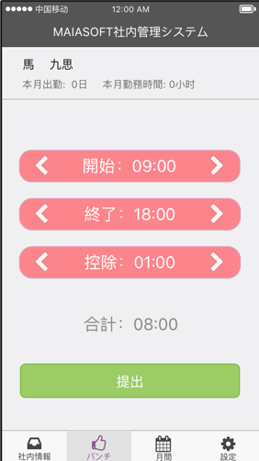
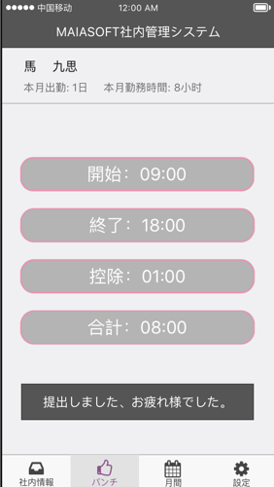

項目定義

 | 画面項目
 | No | 項目名称 |  |  |  |  | 分類 | 必須 | 桁数 | フォーマット | テーブル | フィールド | 備考
 | 1 | 画面全体 |  |  |  |  | バック グラウンド |  |  | bk #f0f0f2
 | 2 | 名前 |  |  |  |  | テキスト |  |  | 18pt 黒
 | 3 | 本月出勤 |  |  |  |  | テキスト |  |  | 15pt #6e6e6e
 | 4 | 本月勤務時間 |  |  |  |  | テキスト |  |  | 15pt #6e6e6e
 | 5 | ＜ |  |  |  |  | ボータン |  |  | 30pt 白 |  |  | ＜処理
 | 6 | 開始 |  |  |  |  | テキスト |  |  | bk:#fd7a81 25pt 白
 | 7 | ＞ |  |  |  |  | ボータン |  |  | 30pt 白 |  |  | ＞処理
 | 8 | ＜ |  |  |  |  | ボータン |  |  | 30pt 白 |  |  | ＜処理に参照
 | 9 | 終了 |  |  |  |  | テキスト |  |  | bk:#fd7a81 25pt 白
 | 10 | ＞ |  |  |  |  | ボータン |  |  | 30pt 白 |  |  | ＞処理に参照
 | 11 | ＜ |  |  |  |  | ボータン |  |  | 30pt 白 |  |  | ＜処理に参照
 | 12 | 控除 |  |  |  |  | テキスト |  |  | bk:#fd7a81 25pt 白
 | 13 | ＞ |  |  |  |  | ボータン |  |  | 30pt 白 |  |  | ＞処理に参照
 | 14 | 合計 |  |  |  |  | テキスト |  |  | 25pt #888888
 | 15 | 提出 |  |  |  |  | ボータン |  |  | pk:#9ccc65 20pt 白 |  |  | 提出処理
 | 16 | 開始（P４） |  |  |  |  | テキスト |  |  | bk:#adadad 25pt 白
 | 17 | 終了（P４） |  |  |  |  | テキスト |  |  | bk:#adadad 25pt 白
 | 18 | 控除（P４） |  |  |  |  | テキスト |  |  | bk:#adadad 25pt 白
 | 19 | 合計（P４） |  |  |  |  | テキスト |  |  | bk:#adadad 25pt 白
 | 20 | 提出成功メッセージ |  |  |  |  | テキスト |  |  | bk:#555555 18pt 白 |  |  | 提出しました、お疲れ様でした。

イベント処理

 | 初始状況：
 | 名前、本月出勤日、本月勤務時間はパンチ開始画面に参照する
 | 開始 ローカルsqliteに取得する
 | 終了 ローカルsqliteに取得する
 | 控除 1:00に設定する

 | ＜
 |  | 選択した項目を、5分ごとで、前に調節（5分、10分、15分、20分などの時刻で調整し、表示する。例えば：18:13の場合、調整したら、18:10になる。）
 | ＞
 |  | 選択した項目を、5分ごとで、後に調節（5分、10分、15分、20分などの時刻で調整し、表示する。例えば：18:13の場合、調整したら、18:15になる。）

 | 合計 終了 - 開始 - 控除で計算して、表示する

 | 提出押す時、イベント処理

 |  |  | 時間、控除情報をDBに追加する（DB処理1）
 |  |  | 時間情報をローカルsqliteに追加する
 |  |  | 画面表示Flagは、「４」に設定する
 |  |  | 提出した画面に遷移する
 | 提出した画面

 |  |  | ローカルsqliteから、開始時間、終了時間、控除時間を表示する

Webservice
 | MAS0000070 |  |  |  | ディフォルト時間取得
 | input
 |  |  | user_name |  |  | ユーザ名
 |  |  | password |  |  | パスワード
 | output
 |  |  | result_code |  |  | 処理結果 | ０：正常 -1：異常
 |  |  | start_time |  |  | レポート出勤時間
 |  |  | end_time |  |  | レポート退勤時間
 |  |  | esc_time |  |  | 当日控除時間

 | MAS0000080 |  |  |  | 出勤情報コミット
 | input
 |  |  | user_name |  |  | ユーザ名
 |  |  | password |  |  | パスワード
 |  |  | start_time |  |  | レポート出勤時間
 |  |  | end_time |  |  | レポート退勤時間
 |  |  | esc_time |  |  | 当日控除時間
 |  |  | total_time |  |  | 合計時間
 | output
 |  |  | result_code |  |  | 処理結果 | ０：正常 -1：異常

 | MAS0000090 |  |  |  | 出勤情報取得
 | input
 |  |  | user_name |  |  | ユーザ名
 |  |  | password |  |  | パスワード
 | output
 |  |  | result_code |  |  | 処理結果 | ０：正常 -1：異常
 |  |  | start_time |  |  | レポート出勤時間
 |  |  | end_time |  |  | レポート退勤時間
 |  |  | esc_time |  |  | 当日控除時間
 |  |  | total_time |  |  | 合計時間
DB処理

 | DB処理1
 |  |  | update attendances set
 |  |  |  | start_time_fixed = #start_time_fixed#,
 |  |  |  | end_time_fixed = #end_time_fixed#,
 |  |  |  | except_time = #except_time#,
 |  |  |  | working_time = #working_time#
 |  |  | where
 |  |  |  | dispatch_id = #dispatch_id# and
 |  |  |  | date = current_date

社内情報
画面定義

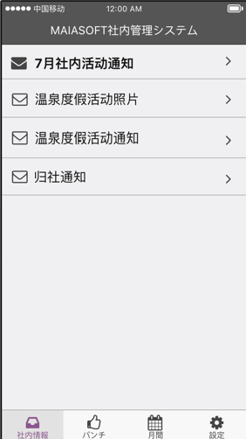

項目定義

 | 画面項目
 | No | 項目名称 | 分類 | 必須 | 桁数 | フォーマット | テーブル | フィールド | 備考
 | 1
 | 2
 | 3
 | 4

イベント処理

DB処理

 | DB処理1

情報詳細
画面定義

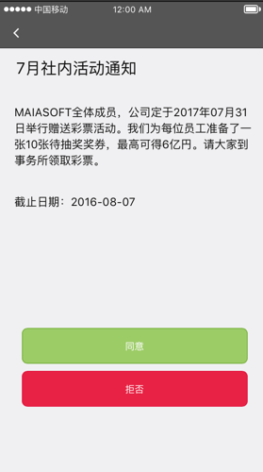
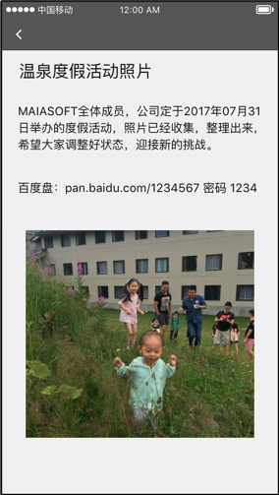
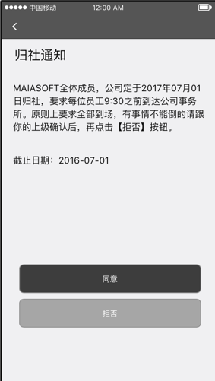

項目定義

 | 画面項目
 | No | 項目名称 | 分類 | 必須 | 桁数 | フォーマット | テーブル | フィールド | 備考
 | 1
 | 2
 | 3
 | 4

イベント処理

DB処理

 | DB処理1

月報
画面定義

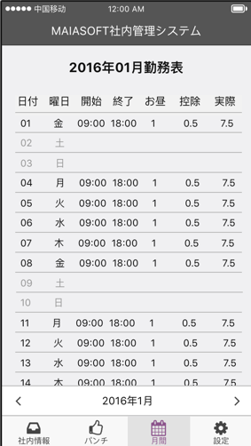
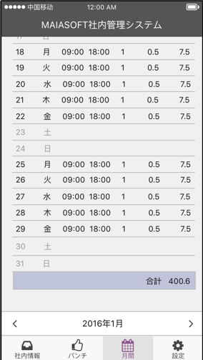

項目定義

 | 画面項目
 | No | 項目名称 |  |  |  | 分類 | 必須 | 桁数 | フォーマット | テーブル | フィールド | 備考
 | 1 | 画面全体 |  |  |  | バック グラウンド |  |  | bk #f0f0f2
 | 2 | タイトル |  |  |  | テキスト |  |  |  |  |  | 2016年01月勤務表（日付から、変換して表示する）
 | 3 | 日付 |  |  |  | テキスト
 | 4 | 曜日 |  |  |  | テキスト
 | 5 | 開始 |  |  |  | テキスト
 | 6 | 終了 |  |  |  | テキスト
 | 7 | お昼 |  |  |  | テキスト
 | 8 | 控除 |  |  |  | テキスト
 | 9 | 実績 |  |  |  | テキスト
 | 10 | ＜ |  |  |  | ボータン
 | 11 | 年月 |  |  |  | テキスト |  |  |  |  |  | 2016年01月（日付から、変換して表示する）
 | 12 | ＞ |  |  |  | ボータン

イベント処理

 | 初始状況：
 |  | Webserviceにより、Jsonから、今月の勤務状況を表示する （DB処理1）
 |  | 年月は、今月の年月を表示する
 | ＜
 |  | 今の年月に基づいて、前月の勤務状況を表示
 | ＞
 |  | 今の年月に基づいて、来月の勤務状況を表示

Webservice
 | MAS0000100 |  |  | ディフォルト時間取得
 | input
 |  |  | user_name |  | ユーザ名
 |  |  | password |  | パスワード
 |  |  | yyyymm |  | 年月

 | output
 |  |  | result_code |  | 処理結果 | ０：正常 -1：異常
 |  |  | Json |  | 月報情報

DB処理

 | DB処理1

設定
画面定義

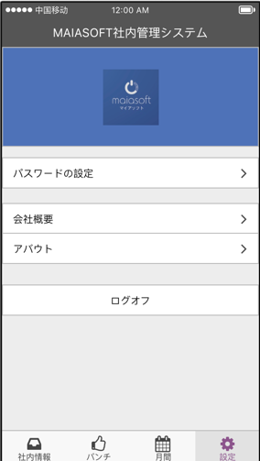

項目定義

 | 画面項目
 | No | 項目名称 |  | 分類 | 必須 | 桁数 | フォーマット | テーブル | フィールド | 備考
 | 1 | 画面全体 |  | バック グラウンド |  |  | bk #f0f0f2
 | 2 | 画面全体 |  | Logo |  |  | bk:4e72b8 |  |  | logo.jpg
 | 3 | パスワードの設定 |  | メニュー |  |  | bk:ffffff 15pt |  |  | 「パスワードの設定」画面に遷移
 | 4 | 会社概要 |  | メニュー |  |  | bk:ffffff 15pt |  |  | 「会社概要」画面に遷移
 | 5 | アバウト |  | メニュー |  |  | bk:ffffff 15pt |  |  | 「アバウト」画面に遷移
 | 6 | ログオフ |  | メニュー |  |  | bk:ffffff 15pt |  |  | 「登録」画面に遷移

イベント処理

 | 「ログオフ」のメニューを押す、登録画面に戻る
 |  |  | ログオフ前に、ローカルsqliteに登録された情報を削除する

DB処理

 | なし

パスワードの設定
画面定義

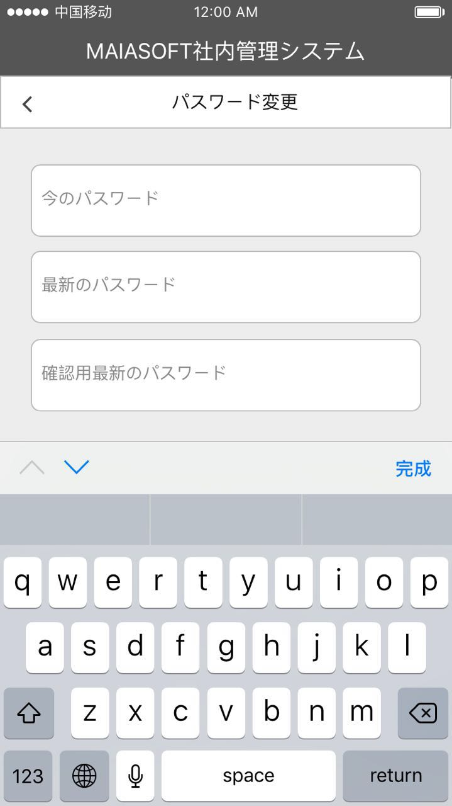
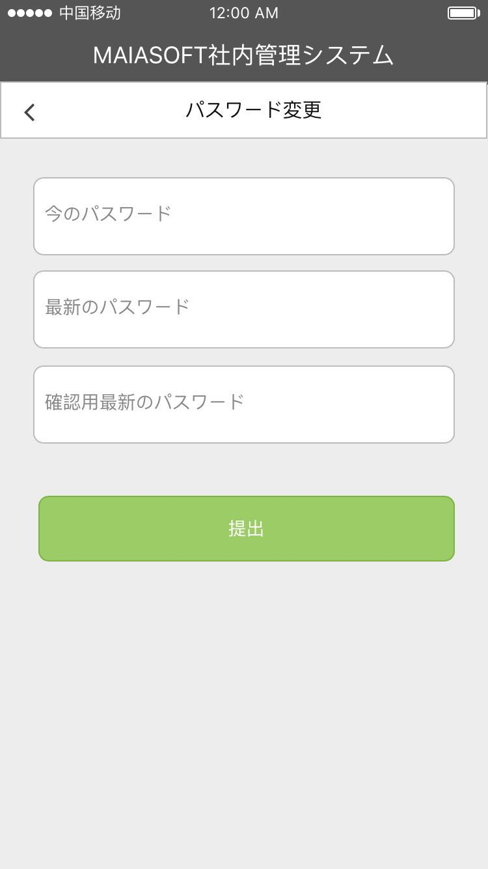

項目定義

 | 画面項目
 | No | 項目名称 |  |  |  |  | 分類 | 必須 | 桁数 | フォーマット | テーブル | フィールド | 備考
 | 1 | 画面全体 |  |  |  |  | バック グラウンド |  |  | bk #f0f0f2
 | 2 | タイトル |  |  |  |  | テキスト |  |  | 15pt 黒 |  |  | パスワードの設定
 | 3 | 今のパスワード |  |  |  |  | テキスト入力 | ○ | 20 | 14pt 黒 | Users | pwd | デフォルト設定：今のパスワード #888888 暗号化
 | 4 | 最新のパスワード |  |  |  |  | テキスト入力 | ○ | 20 | 14pt 黒 | Users | pwd | デフォルト設定：最新のパスワード #888888 暗号化
 | 5 | 確認用最新のパスワード |  |  |  |  | テキスト入力 | ○ | 20 | 14pt 黒 | Users | pwd | デフォルト設定：確認用最新のパスワード #888888 暗号化
 | 6 | キーボード |  |  |  |  | キーボード |  |  |  |  |  | 英語のキーボード
 | 7 | 提出 |  |  |  |  | ボータン |  |  | bk:9ccc65 14pt 白 |  |  | イベント処理部分に参照

イベント処理

 | 提出ボータン押す時、イベント処理

 | 条件分岐開始
 |  |  | 今のパスワード、最新のパスワード、確認用最新のパスワードが空白場合
 |  |  |  | 画面に、「パスワードを入力してください」を提示する
 |  |  | 最新のパスワード、確認用最新のパスワードが不一致場合
 |  |  |  | 画面に、「最新のパスワードを確認してください」を提示する
 |  |  |  | 画面に、最新のパスワードと確認用最新のパスワードが空白に設定する
 |  |  | 上記以外、パスワードの検証
 |  |  |  | 今のパスワードの値が暗号化処理し（SHA2予定）、120桁文字列を作成する
 |  |  |  | サーバーにパスワードの正確性を判断する（DB処理1）
 |  |  |  |  | 正しい場合
 |  |  |  |  |  | 最新のパスワードの値が暗号化処理し（SHA2予定）、120桁文字列を作成する -> #password#
 |  |  |  |  |  | サーバーに最新のパスワードを更新する（DB処理2）
 |  |  |  |  |  | 画面に、「パスワードを更新しました」を提示する
 | 条件分岐終了

Webservice
 | MAS0000110 |  |  |  | パスワード修正
 | input
 |  |  | user_name |  |  | ユーザ名
 |  |  | password |  |  | パスワード
 |  |  | new_pssword |  |  | 新しいパスワード
 | output
 |  |  | result_code |  |  | 処理結果 | ０：正常 -1：異常

DB処理

 | DB処理1
 |  |  | select pwd from users where username = #username#
 | DB処理2
 |  |  | update users set pwd = #password# where username = #username#

会社概要
画面定義

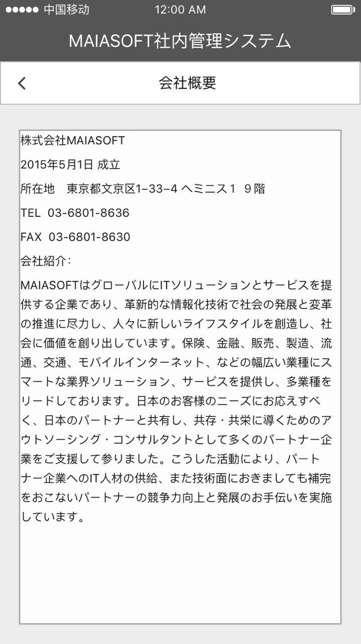

項目定義

 | 画面項目
 | No | 項目名称 | 分類 | 必須 | 桁数 | フォーマット | テーブル | フィールド | 備考
 | 1 | 画面全体 | バック グラウンド |  |  | bk #f0f0f2
 | 2 | タイトル | テキスト |  |  | 15pt 黒 |  |  | 会社概要
 | 3 | ＜ | ボタン |  |  |  |  |  | 設定画面に戻る
 | 4 | テキストアリア | テキスト |  |  | 12pt 黒 |  |  | 会社概要詳細

イベント処理

 | 「＜」ボタンを押す、設定画面に戻る
 | 会社概要について、以下の内容にご参照ください

 | 株式会社MAIASOFT
 | 2015年5月1日 成立
 | 所在地 東京都文京区1−33−4 ヘミニス１ ９階
 | TEL 03-6801-8636
 | FAX 03-6801-8630
 | 会社紹介：

 | MAIASOFTはグローバルにITソリューションとサービスを提供する企業であり、革新的な情報化技術で社会の発展と変革の推進に尽力し、人々に新しいライフスタイルを創造し、社会に価値を創り出しています。保険、金融、販売、製造、流通、交通、モバイルインターネット、などの幅広い業種にスマートな業界ソリューション、サービスを提供し、多業種をリードしております。日本のお客様のニーズにお応えすべく、日本のパートナーと共有し、共存・共栄に導くためのアウトソーシング・コンサルタントとして多くのパートナー企業をご支援して参りました。こうした活動により、パートナー企業へのIT人材の供給、また技術面におきましても補完をおこないパートナーの競争力向上と発展のお手伝いを実施しています。

DB処理

 | なし

アバウト
画面定義

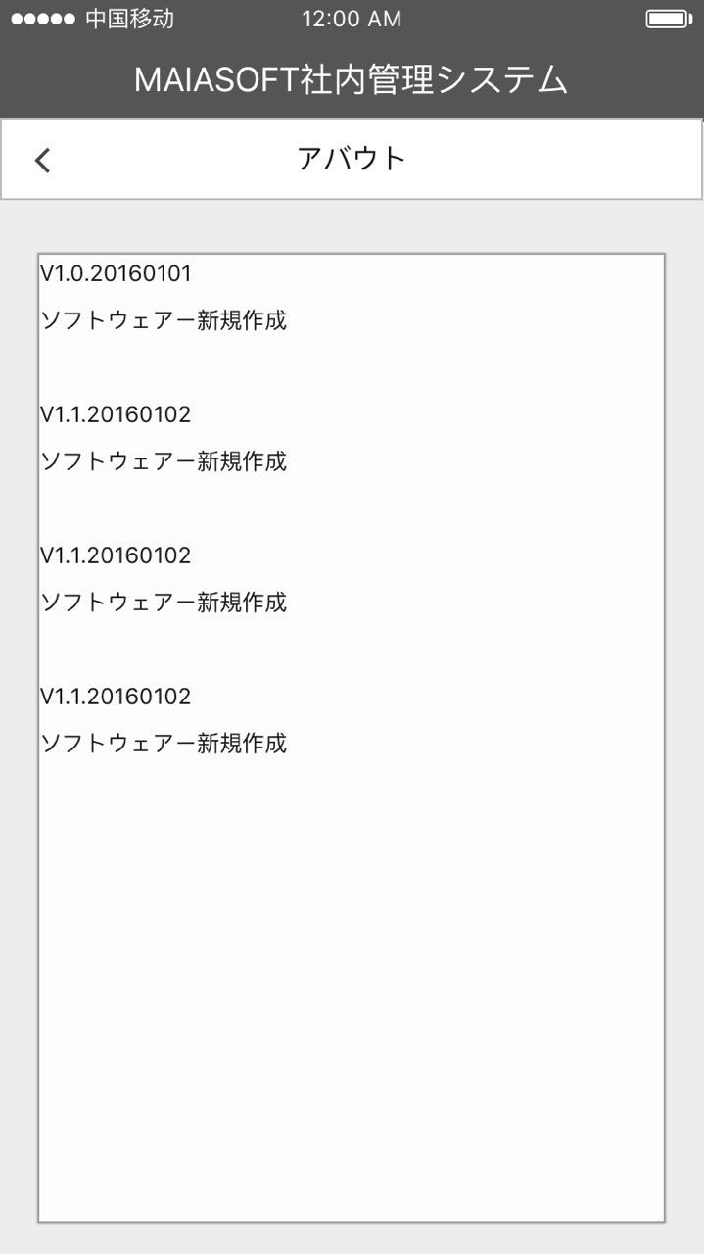

項目定義

 | 画面項目
 | No | 項目名称 | 分類 | 必須 | 桁数 | フォーマット | テーブル | フィールド | 備考
 | 1 | 画面全体 | バック グラウンド |  |  | bk #f0f0f2
 | 2 | タイトル | テキスト |  |  | 15pt 黒 |  |  | アバウト
 | 3 | ＜ | ボタン |  |  |  |  |  | 設定画面に戻る
 | 4 | テキストアリア | テキスト |  |  | 12pt 黒 |  |  | バージョンアプディト情報

イベント処理

 | 「＜」ボタンを押す、設定画面に戻る
 | バージョン情報について、APPバージョン更新する時、最新のバージョン番号と更新内容を添付する

DB処理

 | なし

